CARAT. GENERAL
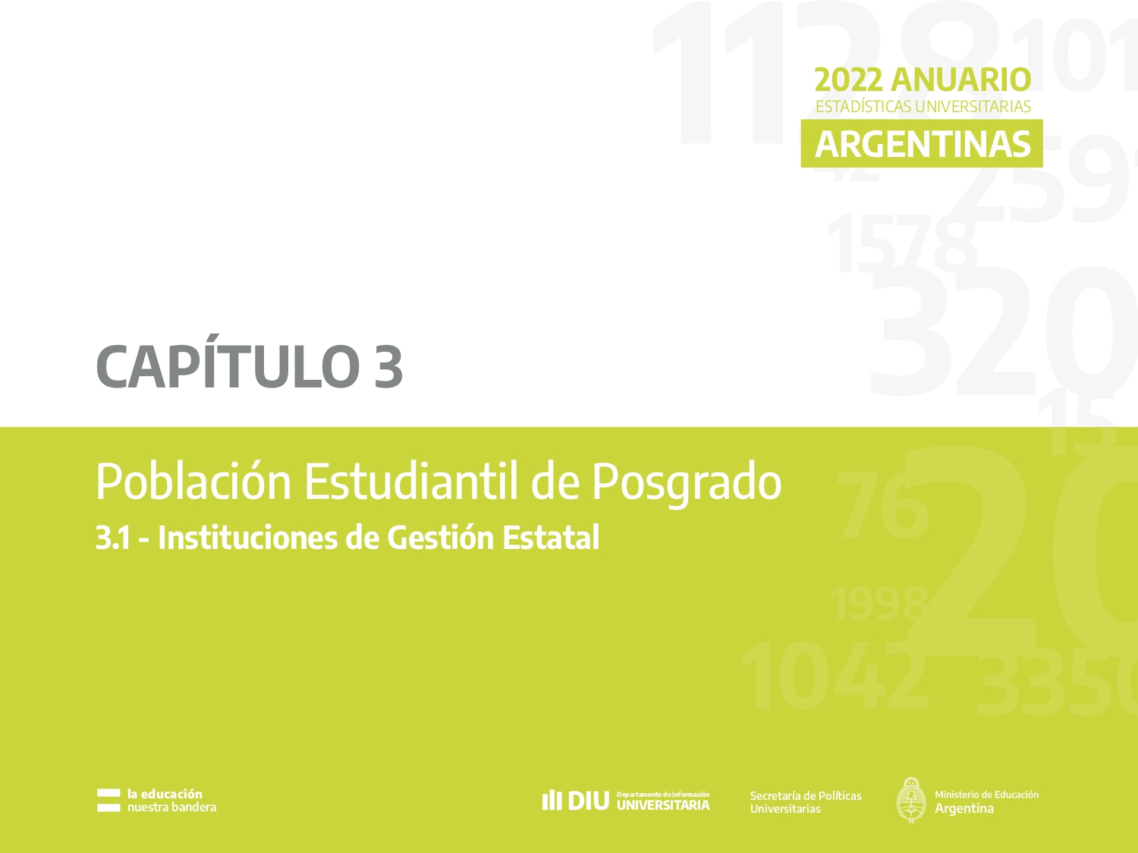

C 3.1.7 - G 3.1.1 - 3
Cuadro 3.1.7 - Estudiantes, nuevas/os inscriptas/os y egresadas/os de títulos de posgrado según rama, disciplina de estudio y tipo de título. Instituciones de gestión estatal. Año 2022

Rama y disciplina | Estudiantes |  |  |  | Nuevas/os Inscriptas/os |  |  |  | Egresadas/os |  |  |  | Rama y disciplina | Estudiantes |  |  |  | Nuevas/os Inscriptas/os |  |  |  | Egresadas/os
 | Total | Doctorado | Maestría | Especialización | Total | Doctorado | Maestría | Especialización | Total | Doctorado | Maestría | Especialización |  | Total | Doctorado | Maestría | Especialización | Total | Doctorado | Maestría | Especialización | Total | Doctorado | Maestría | Especialización
Total Instituciones Estatales | 132,491 | 20,943 | 45,442 | 66,106 | 27,294 | 3,353 | 9,690 | 14,251 | 9,991 | 1,671 | 1,627 | 6,693 | Total Instituciones Estatales | 132,491 | 20,943 | 45,442 | 66,106 | 27,294 | 3,353 | 9,690 | 14,251 | 9,991 | 1,671 | 1,627 | 6,693
Ciencias Aplicadas | 19,229 | 4,371 | 6,578 | 8,280 | 4,164 | 644 | 1,340 | 2,180 | 1,579 | 401 | 293 | 885 | Ciencias Aplicadas | 19,229 | 4,371 | 6,578 | 8,280 | 4,164 | 644 | 1,340 | 2,180 | 1,579 | 401 | 293 | 885
Arquitectura y Diseño | 2,955 | 388 | 1,377 | 1,190 | 735 | 65 | 235 | 435 | 226 | 21 | 52 | 153 | Ciencias Básicas | 7,475 | 4,595 | 2,059 | 821 | 1,375 | 760 | 419 | 196 | 703 | 532 | 115 | 56
Astronomía | 118 | 118 | - | - | 19 | 19 | - | - | 12 | 12 | - | - | Ciencias de la Salud | 25,604 | 1,259 | 3,457 | 20,888 | 4,354 | 193 | 600 | 3,561 | 3,058 | 120 | 118 | 2,820
Bioquímica y Farmacia | 2,198 | 660 | 0 | 1,538 | 190 | 82 | 0 | 108 | 135 | 49 | 0 | 86 | Ciencias Humanas | 32,339 | 4,090 | 13,122 | 15,127 | 6,476 | 670 | 2,775 | 3,031 | 1,621 | 257 | 302 | 1,062
Ciencias Agropecuarias | 2,338 | 760 | 1,010 | 568 | 425 | 106 | 159 | 160 | 222 | 78 | 65 | 79 | Ciencias Sociales | 47,639 | 6,423 | 20,226 | 20,990 | 10,835 | 996 | 4,556 | 5,283 | 3,026 | 357 | 799 | 1,870
Ciencias del Suelo | 667 | 357 | 129 | 181 | 132 | 57 | 41 | 34 | 77 | 49 | 5 | 23 | Sin Rama (1) | 205 | 205 | 0 | 0 | 90 | 90 | 0 | 0 | 4 | 4 | 0 | 0
Estadística | 716 | 20 | 425 | 271 | 308 | 2 | 176 | 130 | 27 | 1 | 8 | 18
Industrias | 1,651 | 174 | 313 | 1,164 | 403 | 48 | 82 | 273 | 213 | 10 | 24 | 179
Informática | 2,948 | 357 | 1,584 | 1,007 | 539 | 22 | 209 | 308 | 89 | 27 | 39 | 23
Ingeniería | 5,367 | 1,512 | 1,672 | 2,183 | 1,321 | 232 | 438 | 651 | 538 | 149 | 97 | 292
Meteorología | 25 | 25 | 0 | 0 | 11 | 11 | 0 | 0 | 5 | 5 | 0 | 0
Otras Ciencias Aplicadas | 246 | - | 68 | 178 | 81 | - | 0 | 81 | 35 | - | 3 | 32 | Estudiantes |  |  |  |  | Nuevas/os Inscriptas/os |  |  |  |  | Egresadas/os
Ciencias Básicas | 7,475 | 4,595 | 2,059 | 821 | 1,375 | 760 | 419 | 196 | 703 | 532 | 115 | 56
Biología | 5,267 | 2,985 | 1,538 | 744 | 974 | 457 | 335 | 182 | 473 | 337 | 82 | 54
Física | 702 | 386 | 262 | 54 | 139 | 71 | 54 | 14 | 85 | 55 | 28 | 2 | Rama y disciplina | Doctorado | Maestría | Especialización |  | Rama y disciplina | Doctorado | Maestría | Especialización |  | Rama y disciplina | Doctorado | Maestría | Especialización
Matemática | 349 | 204 | 145 | 0 | 69 | 42 | 27 | 0 | 26 | 22 | 4 | 0 | Ciencias Aplicadas | 4,371 | 6,578 | 8,280 |  | Ciencias Aplicadas | 644 | 1,340 | 2,180 |  | Ciencias Aplicadas | 401 | 293 | 885
Química | 1,157 | 1,020 | 114 | 23 | 193 | 190 | 3 | 0 | 119 | 118 | 1 | 0 | Ciencias Básicas | 4,595 | 2,059 | 821 |  | Ciencias Básicas | 760 | 419 | 196 |  | Ciencias Básicas | 532 | 115 | 56
Ciencias de la Salud | 25,604 | 1,259 | 3,457 | 20,888 | 4,354 | 193 | 600 | 3,561 | 3,058 | 120 | 118 | 2,820 | Ciencias de la Salud | 1,259 | 3,457 | 20,888 |  | Ciencias de la Salud | 193 | 600 | 3,561 |  | Ciencias de la Salud | 120 | 118 | 2,820
Medicina | 18,091 | 378 | 1,373 | 16,340 | 2,677 | 88 | 108 | 2,481 | 2,418 | 58 | 41 | 2,319 | Ciencias Humanas | 4,090 | 13,122 | 15,127 |  | Ciencias Humanas | 670 | 2,775 | 3,031 |  | Ciencias Humanas | 257 | 302 | 1,062
Odontología | 2,022 | 209 | 139 | 1,674 | 420 | 23 | 20 | 377 | 204 | 5 | 6 | 193 | Ciencias Sociales | 6,423 | 20,226 | 20,990 |  | Ciencias Sociales | 996 | 4,556 | 5,283 |  | Ciencias Sociales | 357 | 799 | 1,870
Paramédicas y Auxiliares de la Medicina | 1,943 | 64 | 256 | 1,623 | 561 | 3 | 94 | 464 | 120 | 0 | 13 | 107 | Sin Rama | 205 | 0 | 0 |  | Sin Rama | 90 | 0 | 0 |  | Sin Rama | 4 | 0 | 0
Salud Pública | 2,059 | 198 | 1,421 | 440 | 508 | 33 | 319 | 156 | 160 | 18 | 42 | 100
Sanidad | 208 | - | - | 208 | 19 | - | - | 19 | 13 | - | - | 13
Veterinaria | 1,281 | 410 | 268 | 603 | 169 | 46 | 59 | 64 | 143 | 39 | 16 | 88
Ciencias Humanas | 32,339 | 4,090 | 13,122 | 15,127 | 6,476 | 670 | 2,775 | 3,031 | 1,621 | 257 | 302 | 1,062
Arqueología | 180 | 128 | - | 52 | 46 | 15 | - | 31 | 17 | 15 | - | 2
Artes | 2,625 | 534 | 1,191 | 900 | 328 | 54 | 173 | 101 | 56 | 15 | 24 | 17
Educación | 18,129 | 1,099 | 6,724 | 10,306 | 3,860 | 237 | 1,727 | 1,896 | 897 | 65 | 136 | 696
Filosofía | 1,685 | 637 | 832 | 216 | 425 | 129 | 251 | 45 | 131 | 41 | 21 | 69
Historia | 1,891 | 609 | 824 | 458 | 328 | 87 | 138 | 103 | 79 | 35 | 14 | 30
Letras e Idiomas | 3,254 | 529 | 1,949 | 776 | 571 | 70 | 200 | 301 | 133 | 44 | 51 | 38
Psicología | 4,575 | 554 | 1,602 | 2,419 | 918 | 78 | 286 | 554 | 308 | 42 | 56 | 210
Ciencias Sociales | 47,639 | 6,423 | 20,226 | 20,990 | 10,835 | 996 | 4,556 | 5,283 | 3,026 | 357 | 799 | 1,870
Ciencias de la Información y de la Comunicación | 2,787 | 399 | 1,246 | 1,142 | 528 | 49 | 223 | 256 | 146 | 22 | 69 | 55
Ciencias Políticas, Relaciones Internacionales y Diplomacia | 4,828 | 279 | 2,839 | 1,710 | 969 | 76 | 480 | 413 | 397 | 19 | 107 | 271
Demografía y Geografía | 980 | 335 | 471 | 174 | 213 | 29 | 151 | 33 | 43 | 27 | 9 | 7
Derecho | 15,122 | 1,185 | 3,913 | 10,024 | 3,429 | 241 | 722 | 2,466 | 1,289 | 69 | 205 | 1,015
Economía y Administración | 13,827 | 919 | 7,776 | 5,132 | 3,361 | 59 | 2,083 | 1,219 | 762 | 73 | 293 | 396
Otras Ciencias Sociales | 810 | - | 335 | 475 | 290 | - | 117 | 173 | 29 | - | 6 | 23
Relaciones Institucionales y Humanas | 524 | - | 368 | 156 | 184 | - | 161 | 23 | 24 | - | 10 | 14
Sociología, Antropología y Servicio Social | 8,761 | 3,306 | 3,278 | 2,177 | 1,861 | 542 | 619 | 700 | 336 | 147 | 100 | 89
Sin Rama (1) | 205 | 205 | 0 | 0 | 90 | 90 | 0 | 0 | 4 | 4 | 0 | 0
Sin Disciplina | 205 | 205 | 0 | 0 | 90 | 90 | 0 | 0 | 4 | 4 | 0 | 0

Nota: (1) Títulos académicos que por sus características pueden ser clasificados en distintas ramas de estudio.

Fuente: Departamento de Información Universitaria - SPU

Gráfico 3.1.1 - Estudiantes de títulos de posgrado según rama y tipo de título. Instituciones de gestión estatal. Año 2022 |  |  |  |  |  | Gráfico 3.1.2 - Nuevas/os inscriptas/os de títulos de posgrado según rama y tipo de título. Instituciones de gestión estatal. Año 2022

 |  |  |  |  |  |  |  |  |  |  |  |  |  |  |  |  |  |  |  |  |  |  |  |  |  |  |  | Doctorado | Maestría | Especialización
 |  |  |  |  |  |  |  |  |  |  |  |  |  |  |  |  |  |  |  |  |  |  |  |  |  |  | Ciencias Aplicadas | 4,148 | 5,860 | 7,242
 |  |  |  |  |  |  |  |  |  |  |  |  |  |  |  |  |  |  |  |  |  |  |  |  |  |  | Ciencias Básicas | 3,781 | 1,788 | 752
 |  |  |  |  |  |  |  | Doctorado | Maestría | Especialización |  |  |  |  |  |  |  |  |  |  |  |  |  |  |  |  | Ciencias de la Salud | 1,134 | 2,871 | 11,095
 |  |  |  |  |  |  | Ciencias Aplicadas | 553 | 1,111 | 1,758 |  |  |  |  |  |  |  |  |  |  |  |  |  |  |  |  | Ciencias Humanas | 5,387 | 11,381 | 13,110
 |  |  |  |  |  |  | Ciencias Básicas | 580 | 296 | 252 |  |  |  |  |  |  |  |  |  |  |  |  |  |  |  |  | Ciencias Sociales | 6,534 | 20,084 | 19,579
 |  |  |  |  |  |  | Ciencias de la Salud | 155 | 471 | 2,024 |  |  |  |  |  |  |  |  |  |  |  |  |  |  |  |  | Sin Rama | 227 | - | -
 |  |  |  |  |  |  | Ciencias Humanas | 594 | 2,686 | 3,415
 |  |  |  |  |  |  | Ciencias Sociales | 906 | 4,649 | 5,041
 |  |  |  |  |  |  | Sin Rama | 109 | - | -

Fuente: Departamento de Información Universitaria - SPU |  |  |  |  |  | Fuente: Departamento de Información Universitaria - SPU

Gráfico 3.1.3 - Egresadas/os de títulos de posgrado según rama y tipo de título. Instituciones de gestión estatal. Año 2022

 | Doctorado | Maestría | Especialización
Ciencias Aplicadas | 377 | 239 | 672
Ciencias Básicas | 474 | 118 | 34
Ciencias de la Salud | 104 | 122 | 2,131
Ciencias Humanas | 196 | 849 | 720
Ciencias Sociales | 211 | 628 | 1,400
Sin Rama | - | - | -

Fuente: Departamento de Información Universitaria - SPU

C 3.1.8 - G 3.1.4
Cuadro 3.1.8 - Estudiantes de títulos de posgrado por tipo de título según Región CPRES y rama de estudio. Instituciones de gestión estatal. Año 2022

Región CPRES / Rama de estudio | Total | Doctorado | Maestría | Especialización | Region | Doctorado | Maestría | Especialización
Total Instituciones Estatales | 132,491 | 20,943 | 45,442 | 66,106 | Región Bonaerense | 4,739 | 6,440 | 7,896
Región Bonaerense | 19,075 | 4,739 | 6,440 | 7,896 | Región Centro | 5,297 | 8,005 | 12,483
Ciencias Aplicadas | 4,296 | 1,287 | 1,825 | 1,184 | Región Metropolitana | 6,315 | 19,790 | 34,068
Ciencias Básicas | 1,957 | 1,548 | 373 | 36 | Región Noreste | 684 | 1,675 | 1,913
Ciencias de la Salud | 1,991 | 319 | 829 | 843 | Región Noroeste | 1,155 | 2,192 | 4,097
Ciencias Humanas | 3,853 | 581 | 762 | 2,510 | Región Nuevo Cuyo | 1,999 | 4,268 | 3,155
Ciencias Sociales | 6,978 | 1,004 | 2,651 | 3,323 | Región Sur | 754 | 3,072 | 2,494
Sin Rama (1) | - | - | - | -
Región Centro | 25,785 | 5,297 | 8,005 | 12,483
Ciencias Aplicadas | 4,041 | 859 | 1,288 | 1,894
Ciencias Básicas | 1,639 | 1,255 | 296 | 88
Ciencias de la Salud | 4,534 | 341 | 746 | 3,447
Ciencias Humanas | 5,256 | 1,154 | 1,908 | 2,194
Ciencias Sociales | 10,315 | 1,688 | 3,767 | 4,860
Sin Rama (1) | - | - | - | -
Región Metropolitana | 60,173 | 6,315 | 19,790 | 34,068
Ciencias Aplicadas | 6,083 | 1,102 | 1,440 | 3,541
Ciencias Básicas | 1,572 | 572 | 652 | 348
Ciencias de la Salud | 17,405 | 389 | 1,347 | 15,669
Ciencias Humanas | 16,163 | 1,478 | 7,936 | 6,749
Ciencias Sociales | 18,745 | 2,569 | 8,415 | 7,761
Sin Rama (1) | 205 | 205 | - | 0
Región Noreste | 4,272 | 684 | 1,675 | 1,913
Ciencias Aplicadas | 527 | 100 | 161 | 266
Ciencias Básicas | 184 | 160 | 22 | 2
Ciencias de la Salud | 418 | 23 | 261 | 134
Ciencias Humanas | 1,284 | 115 | 166 | 1,003
Ciencias Sociales | 1,859 | 286 | 1,065 | 508
Sin Rama (1) | - | - | - | -
Región Noroeste | 7,444 | 1,155 | 2,192 | 4,097
Ciencias Aplicadas | 911 | 224 | 259 | 428
Ciencias Básicas | 712 | 411 | 259 | 42
Ciencias de la Salud | 446 | 59 | 158 | 229
Ciencias Humanas | 1,816 | 252 | 636 | 928
Ciencias Sociales | 3,559 | 209 | 880 | 2,470
Sin Rama (1) | 0 | 0 | 0 | -
Región Nuevo Cuyo | 9,422 | 1,999 | 4,268 | 3,155
Ciencias Aplicadas | 2,270 | 629 | 916 | 725
Ciencias Básicas | 800 | 334 | 215 | 251
Ciencias de la Salud | 747 | 128 | 116 | 503
Ciencias Humanas | 1,878 | 387 | 696 | 795
Ciencias Sociales | 3,727 | 521 | 2,325 | 881
Sin Rama (1) | - | - | - | -
Región Sur | 6,320 | 754 | 3,072 | 2,494
Ciencias Aplicadas | 1,101 | 170 | 689 | 242
Ciencias Básicas | 611 | 315 | 242 | 54
Ciencias de la Salud | 63 | - | - | 63
...
Región CPRES / Rama de estudio | Total | Doctorado | Maestría | Especialización | Region | Doctorado | Maestría
Ciencias Sociales | 2,456 | 146 | 1,123 | 1,187
Sin Rama (1) | - | - | - | -

Nota: (1) Títulos académicos que por sus características pueden ser clasificados en distintas ramas de estudio.

Fuente: Departamento de Información Universitaria - SPU

Gráfico 3.1.4. - Estudiantes de títulos de posgrado por tipo de título según Región CPRES. Instituciones de gestión estatal. Año 2022

 |  | Doctorado | Maestría | Especialización
 | Región Bonaerense | 4,366 | 5,293 | 7,714
 | Región Centro | 6,045 | 11,330 | 13,939
 | Región Metropolitana | 6,482 | 16,350 | 19,738
 | Región Noreste | 457 | 1,257 | 2,126
 | Región Noroeste | 1,296 | 1,478 | 3,367
 | Región Nuevo Cuyo | 1,908 | 4,146 | 2,994
 | Región Sur | 657 | 2,130 | 1,900

Fuente: Departamento de Información Universitaria - SPU

C 3.1.9 - G 3.1.5
...
Región CPRES / Rama de estudio | Total | Doctorado | Maestría | Especialización
Ciencias Sociales | 441 | 30 | 162 | 249
Sin Rama (1) | 0 | - | - | 0

Nota: (1) Títulos académicos que por sus características pueden ser clasificados en distintas ramas de estudio.

Fuente: Departamento de Información Universitaria - SPU

Gráfico 3.1.5 - Nuevas/os inscriptas/os de títulos de posgrado por tipo de título según Región CPRES. Instituciones de gestión estatal. Año 2022

 | Doctorado | Maestría | Especialización
Región Bonaerense | 619 | 862 | 1,051
Región Centro | 783 | 1,376 | 2,890
Región Metropolitana | 1,263 | 5,626 | 7,872
Región Noreste | 132 | 525 | 674
Región Noroeste | 215 | 341 | 844
Región Nuevo Cuyo | 216 | 530 | 436
Región Sur | 125 | 430 | 484
 |  | Doctorado | Maestría | Especialización
 | Región Bonaerense | 559 | 782 | 1,543
 | Región Centro | 599 | 1,307 | 2,491
 | Región Metropolitana | 1,149 | 5,630 | 6,466
 | Región Noreste | 51 | 284 | 615
 | Región Noroeste | 133 | 237 | 611
 | Región Nuevo Cuyo | 275 | 596 | 457
 | Región Sur | 131 | 377 | 307

Fuente: Departamento de Información Universitaria - SPU

C 3.1.10 - G 3.1.6
...
Región CPRES / Rama de estudio | Total | Doctorado | Maestría | Especialización | Region | Doctorado | Maestría | Especialización
Ciencias Sociales | 49 | 0 | 22 | 27
Sin Rama (1) | - | - | - | -

Nota: (1) Títulos académicos que por sus características pueden ser clasificados en distintas ramas de estudio.

Fuente: Departamento de Información Universitaria - SPU

Gráfico 3.1.6.- Egresadas/os de títulos de posgrado por tipo de título según Región CPRES. Instituciones de gestión estatal. Año 2022

 | Doctorado | Maestría | Especialización
Región Bonaerense | 293 | 118 | 316
Región Centro | 482 | 405 | 1,530
Región Metropolitana | 573 | 766 | 3,963
Región Noreste | 84 | 80 | 355
Región Noroeste | 73 | 34 | 254
Región Nuevo Cuyo | 119 | 123 | 202
Región Sur | 47 | 101 | 73
 |  | Doctorado | Maestría | Especialización
 | Región Bonaerense | 278 | 113 | 271
 | Región Centro | 437 | 399 | 1,120
 | Región Metropolitana | 341 | 1,105 | 2,663
 | Región Noreste | 70 | 117 | 309
 | Región Noroeste | 83 | 34 | 174
 | Región Nuevo Cuyo | 101 | 89 | 294
 | Región Sur | 52 | 99 | 126

Fuente: Departamento de Información Universitaria - SPU

